ТК
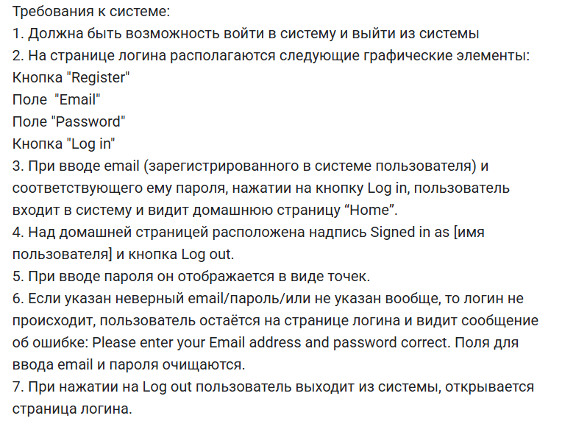
id тест-кейса | Название тест-кейса | Предусловия | Шаги | ОР | Окружение | Статус | БР
TK-01 | При вводе валидного email и валидного пароля, пользователь входит в систему | 1. Открыть тестовый стенд 2. Зарегистрировать пользователя | 1. Заполнить поле Email валидными данными 2. Заполнить поле Password валидными данными 3. Нажать кнопку Log in | Пользователь залогинен в систему | ОС Windows 10, Google Chrome Версия: 139.0.7258.128 1920x1080 | PASSED
TK-02 | Над домашней страницей расположена надпись Signed in as [имя пользователя] | 1. Открыть тестовый стенд 2. Зарегистрировать пользователя | 1. Заполнить поле Email валидными данными 2. Заполнить поле Password валидными данными 3. Нажать кнопку Log in | Над домашней страницей расположена надпись Signed in as [имя пользователя] | ОС Windows 10, Google Chrome Версия: 139.0.7258.128 1920x1080 | FAILED | БР-01
TK-03 | При вводе невалидного пароля, пользователь видит сообщение об ошибке: Please enter your Email address and password correct. | 1. Открыть тестовый стенд 2. Зарегистрировать пользователя | 1. Заполнить поле Email валидными данными 2. Заполнить поле Password невалидными данными 3. Нажать кнопку Log in | Текст сообщения об ошибке: Please enter your Email address and password correct | ОС Windows 10, Google Chrome Версия: 139.0.7258.128 1920x1080 | FAILED | БР-02
TK-04 | Если указан неверный пароль, поля для ввода email и пароля очищаются | 1. Открыть тестовый стенд 2. Зарегистрировать пользователя | 1. Заполнить поле Email валидными данными 2. Заполнить поле Password невалидными данными 3. Нажать кнопку Log in | Поля для ввода email и пароля очищаются | ОС Windows 10, Google Chrome Версия: 139.0.7258.128 1920x1080 | FAILED | БР-03

